상품제안서
라라퓨어 여행용 밤부 핸드타올 손수건 고리수건 선물세트 10호 | 상품코드: F27512

 |  |  |  |  |  |  | 02-412-0044 | www.easy1.co.kr
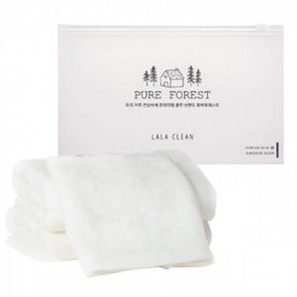

【상세/제작정보】 | 기본수량 미만 인쇄시 비용 추가. 자수 비용, 스티커 제작및 부착 비용, 파우치 인쇄 비용 별도 문의.

【인쇄/포장옵션】 | 실크, 자수, 스티커 / 포장불가능

【공급단가】 | 수량 | 100~ | 300~ | 500~ | 1,000~ | 3,000~
*VAT별도 | 단가 | 3,600원 | 3,540원 | 3,450원 | 3,390원 | 3,300원

【상품 URL】 | https://easy1.co.kr:443/src/goods_detail.php?gdno=27512

